상품제안서
잭니클라우스2단+3단그리드세트 | 상품코드: F08762

 |  |  |  |  |  |  | 02-412-0044 | www.easy1.co.kr
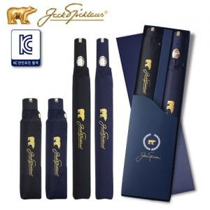 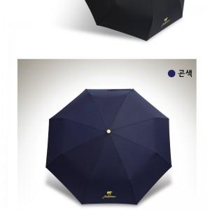

【상세/제작정보】

【인쇄/포장옵션】 | 실크 / 포장지포장

【공급단가】 | 수량 | 50~ | 100~ | 500~ | 1,000~ | 2,000~
*VAT별도 | 단가 | 26,140원 | 25,210원 | 24,270원 | 23,340원 | 22,770원

【상품 URL】 | http://www.easy1.co.kr/src/goods_detail.php?gdno=8762

